FN_FG
Частота, 1/ год | Кол-во, чел | Частота, 1/ год | Ущерб, млн
1.70E-05 | 1 | 1.70E-05 | 70.34
3.06E-05 | 3 | 3.06E-05 | 80.63
1.22E-04 | 0 | 1.22E-04 | 52.12
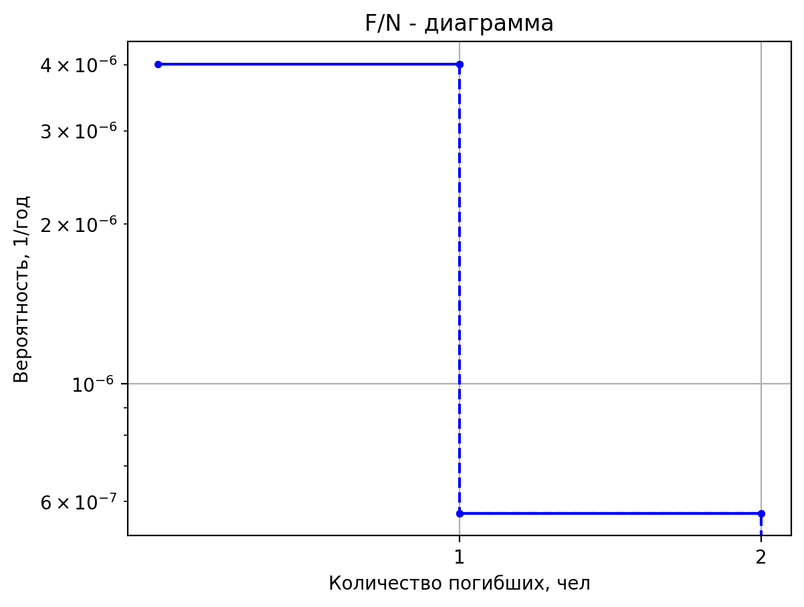
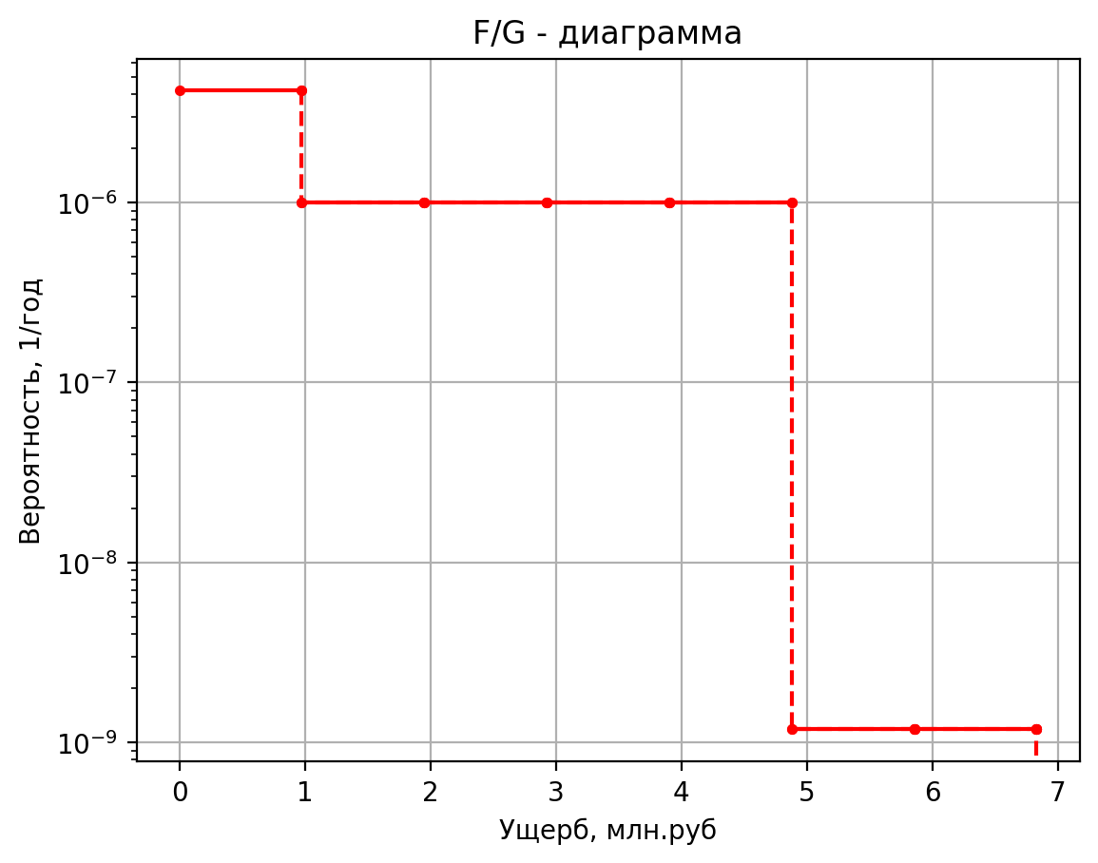
1.70E-04 | 0 | 1.70E-04 | 10.47
7.65E-05 | 0 | 7.65E-05 | 8.08
1.45E-03 | 0 | 1.45E-03 | 7.77
7.80E-04 | 1 | 7.80E-04 | 6.32
1.56E-04 | 1 | 1.56E-04 | 6.06
2.96E-03 | 0 | 2.96E-03 | 1.13
5.20E-03 | 0 | 5.20E-03 | 0.60
1.04E-03 | 0 | 1.04E-03 | 0.56
1.98E-02 | 0 | 1.98E-02 | 0.12
7.78E-04 | 1 | 7.78E-04 | 5.99
1.56E-04 | 1 | 1.56E-04 | 5.80
2.95E-03 | 0 | 2.95E-03 | 1.10
5.18E-03 | 0 | 5.18E-03 | 0.55
1.04E-03 | 0 | 1.04E-03 | 0.52
1.97E-02 | 0 | 1.97E-02 | 0.11
1.50E-07 | 0 | 1.50E-07 | 1.76
5.70E-07 | 1 | 5.70E-07 | 5.49
2.28E-06 | 0 | 2.28E-06 | 1.04
1.20E-06 | 0 | 1.20E-06 | 0.42
4.80E-06 | 0 | 4.80E-06 | 0.43
1.20E-06 | 0 | 1.20E-06 | 0.42
4.56E-06 | 0 | 4.56E-06 | 0.42
1.82E-05 | 0 | 1.82E-05 | 0.10
2.50E-05 | 0 | 2.50E-05 | 1.74
1.00E-07 | 0 | 1.00E-07 | 8.15
3.80E-07 | 1 | 3.80E-07 | 10.52
1.52E-06 | 0 | 1.52E-06 | 1.73
8.00E-07 | 0 | 8.00E-07 | 0.70
3.20E-06 | 0 | 3.20E-06 | 1.18
8.00E-07 | 0 | 8.00E-07 | 0.56
3.04E-06 | 0 | 3.04E-06 | 0.56
1.22E-05 | 0 | 1.22E-05 | 0.12
2.50E-05 | 0 | 2.50E-05 | 6.90
1.00E-07 | 0 | 1.00E-07 | 5.39
3.80E-07 | 1 | 3.80E-07 | 8.34
1.52E-06 | 0 | 1.52E-06 | 1.43
8.00E-07 | 0 | 8.00E-07 | 0.58
3.20E-06 | 0 | 3.20E-06 | 0.86
8.00E-07 | 0 | 8.00E-07 | 0.50
3.04E-06 | 0 | 3.04E-06 | 0.50
1.22E-05 | 0 | 1.22E-05 | 0.11
2.50E-05 | 0 | 2.50E-05 | 4.67
1.79E-05 | 1 | 1.79E-05 | 5.36
3.58E-06 | 1 | 3.58E-06 | 5.30
6.79E-05 | 0 | 6.79E-05 | 1.05
1.19E-04 | 0 | 1.19E-04 | 0.46
2.38E-05 | 0 | 2.38E-05 | 0.45
4.53E-04 | 0 | 4.53E-04 | 0.11
1.00E-07 | 0 | 1.00E-07 | 2.95
3.80E-07 | 1 | 3.80E-07 | 6.42
1.52E-06 | 0 | 1.52E-06 | 1.17
8.00E-07 | 0 | 0.0000008 | 0.4721809928
3.20E-06 | 0 | 0.0000032 | 0.5682043454
8.00E-07 | 0 | 0.0000008 | 0.44467713392
3.04E-06 | 0 | 0.00000304 | 0.44467713392
1.22E-05 | 0 | 0.00001216 | 0.1062310098
2.50E-05 | 0 | 0.000025 | 2.6747446595
1.50E-07 | 0 | 0.00000015 | 8.15003432
5.70E-07 | 1 | 0.00000057 | 10.516299171
2.28E-06 | 0 | 0.00000228 | 1.7255108
1.20E-06 | 0 | 0.0000012 | 0.700058648
4.80E-06 | 0 | 0.0000048 | 1.1821033454
1.20E-06 | 0 | 0.0000012 | 0.5617351472
4.56E-06 | 0 | 0.00000456 | 0.5617351472
1.82E-05 | 0 | 0.00001824 | 0.118745868
2.50E-05 | 0 | 0.000025 | 6.7785038432
1.00E-07 | 0 | 0.0000001 | 8.1217184
3.80E-07 | 1 | 0.00000038 | 10.49427789
1.52E-06 | 0 | 0.00000152 | 1.7224835
8.00E-07 | 0 | 0.0000008 | 0.698818385
3.20E-06 | 0 | 0.0000032 | 1.178795687
8.00E-07 | 0 | 0.0000008 | 0.561098039
3.04E-06 | 0 | 0.00000304 | 0.561098039
1.22E-05 | 0 | 0.00001216 | 0.11867775375
2.50E-05 | 0 | 0.000025 | 6.88030934
2.00E-07 | 0 | 0.0000002 | 1.7860313
7.60E-07 | 1 | 0.00000076 | 5.5091049059
3.04E-06 | 0 | 0.00000304 | 1.045125125
1.60E-06 | 0 | 0.0000016 | 0.42130953875
6.40E-06 | 0 | 0.0000064 | 0.4310398373
1.60E-06 | 0 | 0.0000016 | 0.41854507925
6.08E-06 | 0 | 0.00000608 | 0.41854507925
2.43E-05 | 0 | 0.00002432 | 0.10343719031
2.50E-05 | 0 | 0.000025 | 1.761112505
5.00E-07 | 1 | 0.0000005 | 5.6658126
4.75E-07 | 1 | 0.000000475 | 5.6110717966
9.03E-06 | 0 | 0.000009025 | 1.05900025
3.15E-06 | 1 | 0.00000315 | 5.15038184
2.99E-06 | 0 | 2.9925E-06 | 1.3888480323
5.69E-05 | 0 | 5.68575E-05 | 1.0357122558
7.35E-06 | 0 | 0.00000735 | 0.424119776
6.98E-06 | 0 | 6.9825E-06 | 0.42331432
1.33E-04 | 0 | 0.0001326675 | 0.10380658
5.00E-08 | 0 | 0.00000005 | 2.600114
1.90E-07 | 1 | 0.00000019 | 6.1495111559
7.60E-07 | 0 | 0.00000076 | 1.13216
4.00E-07 | 0 | 0.0000004 | 0.4569671
1.60E-06 | 0 | 0.0000016 | 0.5271007748
4.00E-07 | 0 | 0.0000004 | 0.43686194
1.52E-06 | 0 | 0.00000152 | 0.43686194
6.08E-06 | 0 | 0.00000608 | 0.105395475
2.50E-05 | 0 | 0.000025 | 2.4188864
7.92E-06 | 0 | 0.00000792 | 1.483913804
1.58E-06 | 0 | 0.000001584 | 1.4547647944
3.01E-05 | 0 | 0.000030096 | 1.0422861017
5.28E-05 | 0 | 0.0000528 | 0.4366495706
1.06E-05 | 0 | 0.00001056 | 0.43284237742
2.01E-04 | 0 | 0.00020064 | 0.10478789778
1.79E-05 | 0 | 0.00001794 | 1.439552196
3.59E-06 | 0 | 0.000003588 | 1.4196287988
6.82E-05 | 0 | 0.000068172 | 1.0387931941
1.20E-04 | 0 | 0.0001196 | 0.4299953294
2.39E-05 | 0 | 0.00002392 | 0.42744461134
4.54E-04 | 0 | 0.00045448 | 0.10426227534
1.62E-05 | 0 | 0.0000162 | 1.469283912
3.24E-06 | 0 | 0.00000324 | 1.4431773916
6.16E-05 | 0 | 0.00006156 | 1.0411341854
1.08E-04 | 0 | 0.000108 | 0.4344550868
2.16E-05 | 0 | 0.0000216 | 0.43104527742
4.10E-04 | 0 | 0.0004104 | 0.10461432933
2.75E-05 | 0 | 0.00002754 | 1.531578936
5.51E-06 | 0 | 0.000005508 | 1.4925173002
1.05E-04 | 0 | 0.000104652 | 1.0460391195
1.84E-04 | 0 | 0.0001836 | 0.4437993404
3.67E-05 | 0 | 0.00003672 | 0.43869744517
6.98E-04 | 0 | 0.00069768 | 0.10535339501
1.89E-05 | 0 | 0.0000189 | 1.549512352
3.78E-06 | 0 | 0.00000378 | 1.5067212133
7.18E-05 | 0 | 0.00007182 | 1.0474511459
1.26E-04 | 0 | 0.000126 | 0.4464893528
2.52E-05 | 0 | 0.0000252 | 0.44090034194
4.79E-04 | 0 | 0.0004788 | 0.10556615634
1.52E-05 | 0 | 0.00001518 | 1.621246016
3.04E-06 | 0 | 0.000003036 | 1.5635368656
5.77E-05 | 0 | 0.000057684 | 1.0530992519
1.01E-04 | 0 | 0.0001012 | 0.4572494024
2.02E-05 | 0 | 0.00002024 | 0.44971192904
3.85E-04 | 0 | 0.00038456 | 0.10641720167
1.29E-05 | 0 | 0.0000129 | 1.470699708
2.58E-06 | 0 | 0.00000258 | 1.4442987531
4.90E-05 | 0 | 0.00004902 | 1.0412456611
8.60E-05 | 0 | 0.000086 | 0.4346674562
1.72E-05 | 0 | 0.0000172 | 0.43121919033
3.27E-04 | 0 | 0.0003268 | 0.10463112628
2.48E-05 | 0 | 0.00002484 | 1.521668364
4.97E-06 | 0 | 0.000004968 | 1.4846677693
9.44E-05 | 0 | 0.000094392 | 1.045258789
1.66E-04 | 0 | 0.0001656 | 0.4423127546
3.31E-05 | 0 | 0.00003312 | 0.43748005485
6.29E-04 | 0 | 0.00062928 | 0.10523581638
9.84E-06 | 0 | 0.00000984 | 1.486745396
1.97E-06 | 0 | 0.000001968 | 1.4570075175
3.74E-05 | 0 | 0.000037392 | 1.0425090533
6.56E-05 | 0 | 0.0000656 | 0.4370743094
1.31E-05 | 0 | 0.00001312 | 0.43319020323
2.49E-04 | 0 | 0.00024928 | 0.10482149168
9.12E-06 | 0 | 0.00000912 | 1.497599832
1.82E-06 | 0 | 0.000001824 | 1.4656046228
3.47E-05 | 0 | 0.000034656 | 1.0433637009
6.08E-05 | 0 | 0.0000608 | 0.4387024748
1.22E-05 | 0 | 0.00001216 | 0.43452353549
2.31E-04 | 0 | 0.00023104 | 0.10495026828
7.86E-06 | 0 | 0.00000786 | 1.479666416
1.57E-06 | 0 | 0.000001572 | 1.4514007097
2.99E-05 | 0 | 0.000029868 | 1.0419516744
5.24E-05 | 0 | 0.0000524 | 0.4360124624
1.05E-05 | 0 | 0.00001048 | 0.43232063871
1.99E-04 | 0 | 0.00019912 | 0.10473750694
1.27E-05 | 0 | 0.00001266 | 1.651449664
2.53E-06 | 0 | 0.000002532 | 1.5874592455
4.81E-05 | 0 | 0.000048108 | 1.0554774017
8.44E-05 | 0 | 0.0000844 | 0.4617799496
1.69E-05 | 0 | 0.00001688 | 0.45342207098
3.21E-04 | 0 | 0.00032072 | 0.10677553655
5.70E-06 | 0 | 0.0000057 | 1.484857668
1.14E-06 | 0 | 0.00000114 | 1.4555123687
2.17E-05 | 0 | 0.00002166 | 1.0423604189
3.80E-05 | 0 | 0.000038 | 0.4367911502
7.60E-06 | 0 | 0.0000076 | 0.43295831936
1.44E-04 | 0 | 0.0001444 | 0.10479909575
1.09E-05 | 0 | 0.00001092 | 1.504678812
2.18E-06 | 0 | 0.000002184 | 1.4712114306
4.15E-05 | 0 | 0.000041496 | 1.0439210797
7.28E-05 | 0 | 0.0000728 | 0.4397643218
1.46E-05 | 0 | 0.00001456 | 0.43539310001
2.77E-04 | 0 | 0.00027664 | 0.10503425301
5.70E-06 | 0 | 0.0000057 | 1.927057952
1.14E-06 | 0 | 0.00000114 | 1.8057509624
2.17E-05 | 0 | 0.00002166 | 1.0771780192
3.80E-05 | 0 | 0.000038 | 0.5031211928
7.60E-06 | 0 | 0.0000076 | 0.48727711615
1.44E-04 | 0 | 0.0001444 | 0.1100453423
3.90E-06 | 0 | 0.0000039 | 2.021444352
7.80E-07 | 0 | 0.00000078 | 1.8805083997
1.48E-05 | 0 | 0.00001482 | 1.0846097375
2.60E-05 | 0 | 0.000026 | 0.5172791528
5.20E-06 | 0 | 0.0000052 | 0.4988713097
9.88E-05 | 0 | 0.0000988 | 0.11116513878
3.90E-06 | 0 | 0.0000039 | 2.021444352
7.80E-07 | 0 | 0.00000078 | 1.8805083997
1.48E-05 | 0 | 0.00001482 | 1.0846097375
2.60E-05 | 0 | 0.000026 | 0.5172791528
5.20E-06 | 0 | 0.0000052 | 0.4988713097
9.88E-05 | 0 | 0.0000988 | 0.11116513878
1.32E-05 | 0 | 0.0000132 | 1.533938596
2.64E-06 | 0 | 0.00000264 | 1.4943862361
5.02E-05 | 0 | 0.00005016 | 1.0462249124
8.80E-05 | 0 | 0.000088 | 0.4441532894
1.76E-05 | 0 | 0.0000176 | 0.43898730001
3.34E-04 | 0 | 0.0003344 | 0.10538138992
1.85E-05 | 1 | 0.00001854 | 5.449667744
1.07E-05 | 1 | 1.067904E-05 | 5.449667744
7.12E-06 | 0 | 7.11936E-06 | 1.03589186
5.64E-05 | 0 | 5.63616E-05 | 1.034788136
2.16E-05 | 0 | 0.00002163 | 0.7346376616
5.13E-06 | 0 | 5.1294E-06 | 0.434642366
1.63E-05 | 0 | 1.63152E-05 | 0.434642366
5.75E-04 | 0 | 0.0005749254 | 0.103821279
1.85E-05 | 1 | 0.00001854 | 5.447308084
1.07E-05 | 1 | 1.067904E-05 | 5.447308084
7.12E-06 | 0 | 7.11936E-06 | 1.035639585
5.64E-05 | 0 | 5.63616E-05 | 1.034595846
2.16E-05 | 0 | 0.00002163 | 0.7342837126
5.13E-06 | 0 | 5.1294E-06 | 0.4336088135
1.63E-05 | 0 | 1.63152E-05 | 0.4336088135
5.75E-04 | 0 | 0.0005749254 | 0.10378343775
5.86E-05 | 1 | 0.00005856 | 5.454387064
3.37E-05 | 1 | 3.373056E-05 | 5.454387064
2.25E-05 | 0 | 2.248704E-05 | 1.03639641
1.78E-04 | 0 | 0.0001780224 | 1.035172716
6.83E-05 | 0 | 0.00006832 | 0.7353455596
1.62E-05 | 0 | 1.62016E-05 | 0.436709471
5.15E-05 | 0 | 5.15328E-05 | 0.436709471
1.82E-03 | 0 | 0.0018159456 | 0.1038969615
5.86E-05 | 1 | 0.00005856 | 5.454387064
3.37E-05 | 1 | 3.373056E-05 | 5.454387064
2.25E-05 | 0 | 2.248704E-05 | 1.03639641
1.78E-04 | 0 | 0.0001780224 | 1.035172716
6.83E-05 | 0 | 0.00006832 | 0.7353455596
1.62E-05 | 0 | 1.62016E-05 | 0.436709471
5.15E-05 | 0 | 5.15328E-05 | 0.436709471
1.82E-03 | 0 | 0.0018159456 | 0.1038969615
5.86E-05 | 1 | 0.00005856 | 5.45816252
3.37E-05 | 1 | 3.373056E-05 | 5.45816252
2.25E-05 | 0 | 2.248704E-05 | 1.03680005
1.78E-04 | 0 | 0.0001780224 | 1.03548038
6.83E-05 | 0 | 0.00006832 | 0.735911878
1.62E-05 | 0 | 1.62016E-05 | 0.438363155
5.15E-05 | 0 | 5.15328E-05 | 0.438363155
1.82E-03 | 0 | 0.0018159456 | 0.1039575075
5.86E-05 | 1 | 0.00005856 | 5.45816252
3.37E-05 | 1 | 3.373056E-05 | 5.45816252
2.25E-05 | 0 | 2.248704E-05 | 1.03680005
1.78E-04 | 0 | 0.0001780224 | 1.03548038
6.83E-05 | 0 | 0.00006832 | 0.735911878
1.62E-05 | 0 | 1.62016E-05 | 0.438363155
5.15E-05 | 0 | 5.15328E-05 | 0.438363155
1.82E-03 | 0 | 0.0018159456 | 0.1039575075
1.48E-05 | 0 | 0.00001476 | 1.703834116
2.95E-06 | 0 | 0.000002952 | 1.6289496232
5.61E-05 | 0 | 0.000056088 | 1.0596020054
9.84E-05 | 0 | 0.0000984 | 0.4696376174
1.97E-05 | 0 | 0.00001968 | 0.4598568484
3.74E-04 | 0 | 0.00037392 | 0.1073970236
5.00E-07 | 1 | 0.0000005 | 5.548773464
4.75E-07 | 2 | 0.000000475 | 9.2690017966
9.03E-06 | 0 | 0.000009025 | 1.04648741
1.20E-06 | 1 | 0.0000012 | 5.410497388
6.91E-07 | 1 | 6.912E-07 | 5.410497388
4.61E-07 | 0 | 4.608E-07 | 1.031704095
0.000003648 | 0 | 0.000003648 | 1.031596122
0.0000021 | 0 | 0.0000021 | 0.7287621082
0.000000498 | 0 | 0.000000498 | 0.4171330075
0.000001584 | 0 | 0.000001584 | 0.4169417117
0.000055818 | 0 | 0.000055818 | 0.10318591605
0.00006 | 1 | 0.00006 | 5.41332898
0.00003456 | 2 | 0.00003456 | 10.18901023
0.00002304 | 0 | 0.00002304 | 1.032006825
0.0001824 | 0 | 0.0001824 | 1.03182687
0.000462 | 0 | 0.000462 | 0.416686847
0.00010956 | 0 | 0.00010956 | 0.4173664505
0.00034848 | 0 | 0.00034848 | 0.4187256575
0.01227996 | 0 | 0.01227996 | 0.10323852375
0.000033 | 1 | 0.000033 | 5.409081592
0.000019008 | 1 | 0.000019008 | 5.409081592
0.000012672 | 0 | 0.000012672 | 1.03155273
0.00010032 | 0 | 0.00010032 | 1.031480748
0.0000385 | 0 | 0.0000385 | 0.7285497388
0.00000913 | 0 | 0.00000913 | 0.416865263
0.00002904 | 0 | 0.00002904 | 0.416865263
0.00102333 | 0 | 0.00102333 | 0.1031704095
0.0002286 | 1 | 0.0002286 | 5.410025456
0.0001316736 | 1 | 0.0001316736 | 5.410025456
8.77824E-05 | 0 | 8.77824E-05 | 1.03165364
0.000694944 | 0 | 0.000694944 | 1.031557664
0.0002667 | 0 | 0.0002667 | 0.7286913184
0.000063246 | 0 | 0.000063246 | 0.417278684
0.000201168 | 0 | 0.000201168 | 0.417278684
0.007088886 | 0 | 0.007088886 | 0.103185546
0.0021 | 1 | 0.0021 | 5.41332898
0.0012096 | 1 | 0.0012096 | 5.41332898
0.0008064 | 0 | 0.0008064 | 1.032006825
0.006384 | 0 | 0.006384 | 1.03182687
0.00245 | 0 | 0.00245 | 0.729186847
0.000581 | 0 | 0.000581 | 0.4187256575
0.001848 | 0 | 0.001848 | 0.4187256575
0.065121 | 0 | 0.065121 | 0.10323852375
0.0009 | 1 | 0.0009 | 5.410025456
0.0005184 | 1 | 0.0005184 | 5.410025456
0.0003456 | 0 | 0.0003456 | 1.03165364
0.002736 | 0 | 0.002736 | 1.031557664
0.00105 | 0 | 0.00105 | 0.7286913184
0.000249 | 0 | 0.000249 | 0.417278684
0.000792 | 0 | 0.000792 | 0.417278684
0.027909 | 0 | 0.027909 | 0.103185546
0.000015 | 1 | 0.000015 | 5.411441252
0.00000864 | 1 | 0.00000864 | 5.411441252
0.00000576 | 0 | 0.00000576 | 1.031805005
0.0000456 | 0 | 0.0000456 | 1.031673038
0.0000175 | 0 | 0.0000175 | 0.7289036878
0.00000415 | 0 | 0.00000415 | 0.4178988155
0.0000132 | 0 | 0.0000132 | 0.4178988155
0.00046515 | 0 | 0.00046515 | 0.10320825075
0.0000018 | 1 | 0.0000018 | 5.410025456
1.0368E-06 | 2 | 1.0368E-06 | 9.24827728
6.912E-07 | 0 | 6.912E-07 | 1.03165364
0.000005472 | 0 | 0.000005472 | 1.03160032
0.0000021 | 0 | 0.0000021 | 0.7286913184
0.000000498 | 0 | 0.000000498 | 0.417278684
0.000001584 | 0 | 0.000001584 | 0.417278684
0.000055818 | 0 | 0.000055818 | 0.103185546

Частоты аварий
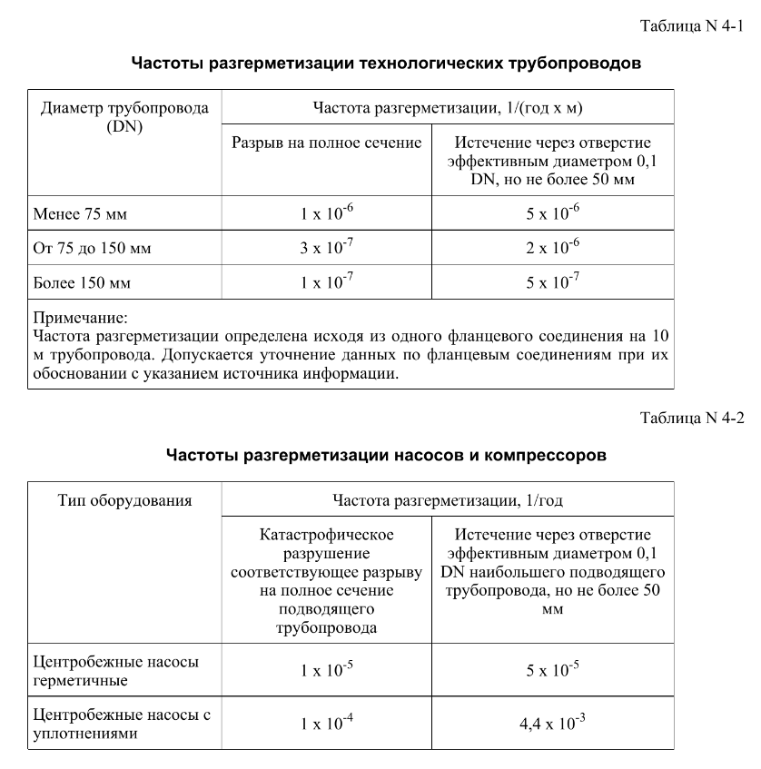
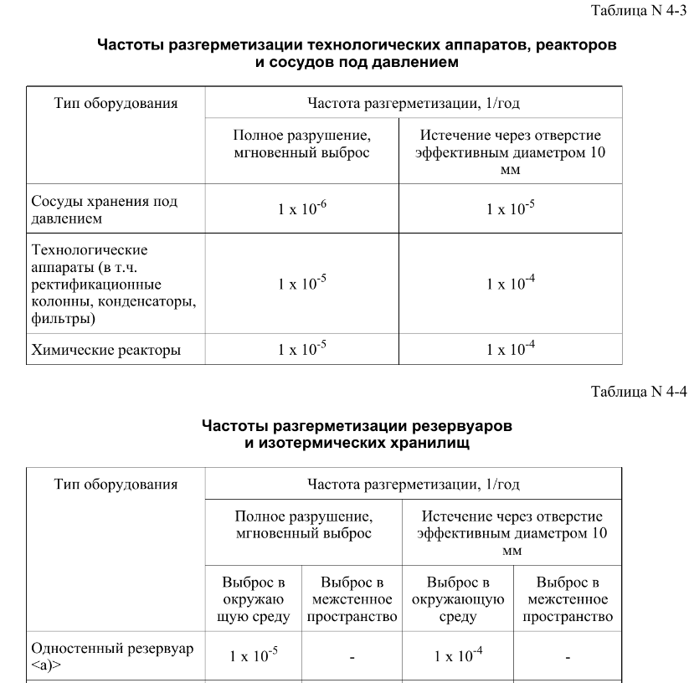
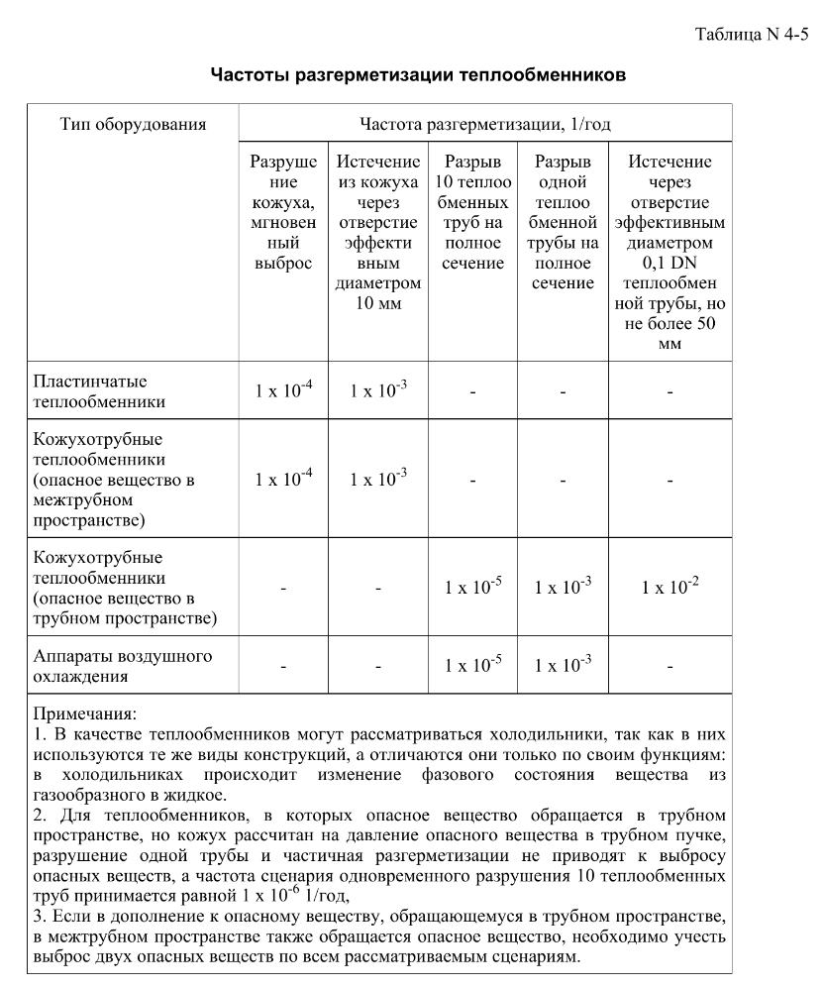
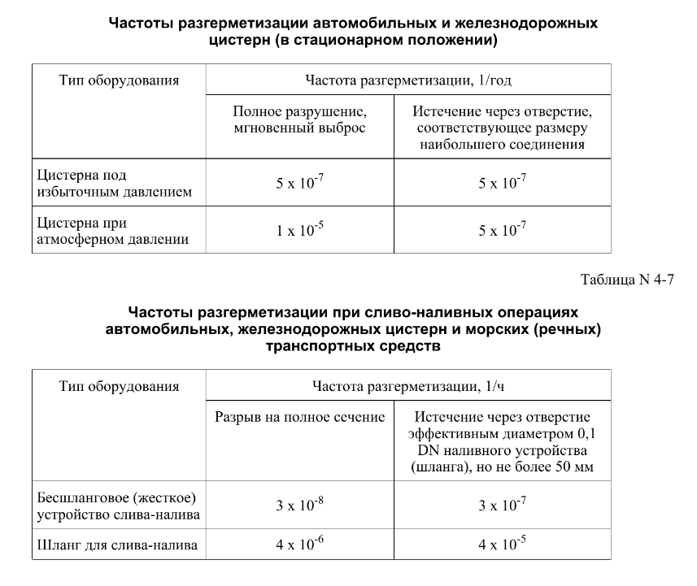

дБR, ppm

при горении 1 тонны нефти
№, п/п | Загрязняющее вещество | Норматив платы, руб./т (Hi) | Коэффициент особой охраны. (Кохр) | Коэффициент Кин | Масса выброса, т | Сумма ущерба, руб.
1 | Оксид углерода (СО)* | 5000 | 1.08 | 0.10042 | 0.798 | 432.7
2 | Оксиды азота (NОx)* | 64289 | 1.08 | 0.10042 | 0.066 | 460.2
3 | Оксиды серы (SO2)** | 10723 | 1.08 | 0.10042 | 0.26 | 302.4
4 | Сероводород (H2S)* | 50000 | 1.08 | 0.10042 | 0.001 | 5.4
5 | Сажа (С)** | 50000 | 1.08 | 0.10042 | 1.615 | 8757.6
6 | Синильная кислота (НСN)* | 50000 | 1.08 | 0.10042 | 0.01 | 54.2
8 | Формальдегид (HCHO)* | 50000 | 1.08 | 0.10042 | 0.01 | 54.2
9 | Органич. к-ты (на СН3СООН)* | 93.5 | 1.08 | 0.10042 | 0.14 | 1.4
 |  |  |  | Итого с 1 т нефти |  | 10068.2

№, п/п | Загрязняющее вещество | Норматив платы, руб./т (Hi) | Коэффициент особой охраны. (Кохр) | Коэффициент Кин | Масса выброса, т | Сумма ущерба, руб. |  |  |  | при расчете ущерба от загрязнения почвы при расчете ущерба принимались следующие коэффициенты СЗ =1,5 (степень загрязнения), Kr = 1 (показатель в зависимости от глубины загрязнения), Кисх=1,6 (показатель в зависимости от кат.земель и целевого назначения), Тх = 500 руб/м2 (расценка для исчисления размера вреда). Итого за 1 м2: 1200 руб.
1 | Углеводороды С1-С5 | 12292 | 1.08 | 0.10042 | 1 | 1333.1



 |  |  |  |  |  |  | Риск индивидуальный, 1/год | Риск, дБR | Риск, ppm
 |  |  |  |  |  |  | 0.0195 | 20 | 19500

